Grille
 |  |  |  | OUTIL METHODOLOGIQUE D'AIDE A L'ELABORATION DES PLANS DE DEMOLITION, DE RETRAIT OU D'ENCAPSULAGE (PDRE) *

Nom de l'entreprise |  |  |  | Nom de l'utilisateur
Empoussierement |  | 2 |  | Référence du PDRE
Processus mis en œuvre |  |  |  | Lieu de l'opération
Numéro du processus
Date de l'opération |  |  |  | Date de l'utilisation
Cet outil a été réalisé avec la collaboration du Ministère du travail, de l'INRS et dans le cadre du PRST3 action 1.9 amiante de la région des Pays de la Loire. Il s'appuie notamment sur le guide de prévention INRS ED 6091 "Travaux de retrait ou d'encapsulage de matériaux contenant de l'amiante" et a pour objet de vérifer l'ensemble des élèments que doit contenir un PDRE (Cocher et renseigner uniquement les cellules grisées).
Textes | Désignation |  |  | Précisé dans le PDRE | Non précisé | V/AV | Observations | Précisions
RENSEIGNEMENTS GENERAUX
R.4412-136 et 137 | Respect du délai d'un mois entre l'envoi du plan de retrait et le démarrage des travaux |  | demandé |  |  | 1 |  | Le délai dérogatoire est de huit jours (ex. : situation d'urgence liée à un sinistre)
- | Avis du médecin et du CHSCT sur le Plan de Retrait et d'Encapsulage (PDRE) |  |  |  |  |  |  | L'avis a priori n'est plus obligatoire mais l'entreprise doit communiquer les PDRE une fois par trismestre. Il est tenu à disposition sur le lieu des opérations pour consultation.
Arrêté du 23 février 2012 (Art. 2 5°) | Nom du rédacteur du PDRE |  | demandé |  |  | 1 |  | Vérifier que ce dernier a suivi la formation "encadrement technique"
 | Le rédacteur du PDRE a suivi la formation encadrement technique |  | demandé |  |  | 1
 | Nom de l'entreprise et coordonnées |  | demandé |  |  |  |  | L’entreprise doit justifier de sa capacité à réaliser les travaux prévus par l'obtention de la certification.
R. 4412-129 | Certification de l'entreprise |  | demandé |  |  | 1
 | Coordonnées du responsable de l'opération (téléphone portable pour joindre le responsable)
 | Nom et coordonnées du médecin du travail, de l'inspection du travail…
 | Nom du Maitre d'ouvrage (et coordonnées)
 | Nom du Coordonnateur SPS (et coordonnées)
 | Nom Maître d'œuvre (et coordonnées)
RENSEIGNEMENTS SUR L'OPERATION
R. 4412-133 (3) | Lieu (Adresse exacte de l'opération) |  | demandé |  |  | 1
R.4412-133 (1) | Localisation de la zone à traiter : |  | demandé | - | - | 1 |  | Joindre schémas, plans, croquis, photos pour illustrer la zone de travail et les matériaux contenant de l'amiante (MCA) à traiter
 | Opération réalisée à l'intérieur d'un immeuble, d'une installation industrielle… |  | demandé
 | Opération réalisée en milieu extérieur |  | demandé
 | Autres (cas particulier) |  | demandé
R. 4412-133 (2) | Quantités d'amiante manipulées |  | demandé |  |  | 1 |  | Préciser les caractéristiques du MCA à traiter (quantités mais aussi dimensions, volumes)
R. 4412-112 et 133 (3) | Description de l'environnement où les travaux sont réalisés (ex.: magasin dans une galerie commerciale, signalement et inaccessibilité du chantier…) |  | demandé |  |  | 1
R. 4412-133 (4), 137 et 138 | Date de commencement de l'opération |  | demandé |  |  | 1 |  | Si la date est modifiée, l'entreprise doit en informer le service prévention de la Carsat et l'inspection du travail
 | Durée probable de l'opération |  | demandé |  |  | 1
R. 4412-133 (5 et 17) D.4154-1 | Nombre de travailleurs impliqués et désignation des postes de travail |  | demandé |  |  | 1 |  | Le nombre de travailleurs doit être en adéquation avec le chantier et formé par un organisme de formation certifié (OFC) (cf § Renseignements salariés et liste des salariés en annexe du PDRE). Vérifier le respect de l'interdiction de l'emploi de CDD, de TI.
RENSEIGNEMENTS SUR L'EVALUATION
R. 4412-133 | Descriptif des opérations (retrait, encapsulage, démollition...) |  | demandé |  |  | 1 |  | L'entreprise doit préciser si l'opération correspond à un retrait partiel, complet, un encapsulage, un préalable à démollition
R. 4412-133 (6) | Descriptif du processus mis en œuvre correctement qualifié : Matériau Technique et mode opératoire Moyens de protection collective Les 3 éléments pour chaque processus doivent être clairement identifiés |  | demandé |  |  | 1 |  | 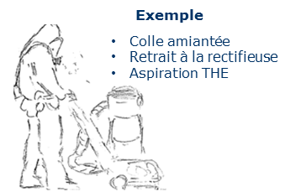 Un processus correspond au tryptique : - matériau amianté concerné - technique de retrait ou d'encapsulage - moyens de protection collective
R.4412-99,108,109 et 111 | Les moyens mis en œuvre sont adaptés pour éviter la dispersion de fibres. (indiquer les modalités mises en œuvre lors de la phase préparatoire) |  | demandé |  |  | 1 |  | Vérifier si le choix de la méthode correspond à la moins émissive : 1) Abattage des poussières 2) Aspiration des poussières à la source 3) Sédimentation continue des fibres en suspension dans l'air 4) …
R.4412-98, 100 à 106, 126 et 133 (7 et 8) | Programme de mesure d'empoussièrement du ou des processus mis en œuvre : |  | demandé | - | - | 1 |  | L'entreprise doit préciser à quelle phase du programme ce processus se situe : - chantier test - phase de validation (3 chantiers de validation sur 12 mois glissants. A défaut, l'entreprise doit le justifier dans le PDRE). Pour plus de renseignements, se reporter notamment aux ED6071 et ED6072 disponibles sur www.inrs.fr
 | Est-ce une phase d'évaluation du processus (chantier test) ? |  | demandé
 | Est-ce une phase de validation du processus ? 3 chantiers de validation sur 12 mois : vérifier les dates des chantiers de validation |  | demandé
 | Est-ce une opération réalisée hors programme (chantier test ou phase de validation) ? |  | demandé
 | Evaluation du niveau d'empoussièrement du processus utilisé : 1, 2 ou 3 Rappel : niveau déterminé par un chantier test. Si le chantier concerné = chantier test, le niveau d'empoussièrement doit faire référence à SCOLA (ou toute base de données fiable). Il faudra préciser dans le PDRE la source ayant servie à l'estimation de l'empoussièrement. Rq : En l'absence de source fiable, l'entreprise ne poura pas se mettre par défaut directement en niveau 1 sans le justifier. |  | demandé |  |  | 1
 | Rapports de mesurage des évaluations des niveaux d'empoussièrements joints au PDRE
 | Eléments explicatifs sur les modalités de contrôle de la VLEP (8h) (ex. : Note technique INRS NT°231 de juin 2013, outil méthodologique CARSAT et DIRECCTE des Pays de la Loire)
R.4412-126 à 128, 140 133 (8) Art. R1334-25 du CSP R.4412-103 et 140 | Modalités des contrôles d'empoussièrement : Recours à un organisme accrédité pour les mesures réglementaires |  | demandé | - | - |  |  | 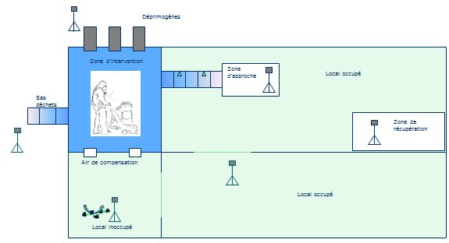 1) Point 0 2) Mesures environnementales : -zone d'approche, -zone de récupération, -en des points du bâtiment... -à proximité des extracteurs (rejet)... -en limite de périmètre...travaux extérieur 3) Restitution
 | Contrôle de l'état initial de l'empoussièrement |  | demandé
Schéma conceptuel
 | Mesures environnementales : |  | demandé | - | -
 | Zone d'approche |  | demandé |  |  | 1
 | Zone de récupération |  | demandé |  |  | 1
 | En des points du bâtiments |  | demandé
 | A proximité des extracteurs (rejet)… |  | demandé |  |  | 1
 | En limite de périmètre du site des travaux pour les travaux effectués en extérieur |  | demandé
 | Restitution |  | demandé |  |  | 1
R.4412-111, 133 (9) Arrêté du 07 mars 2013 | Caractéristiques des équipements de protection individuelle (EPI) adaptés au niveau d'empoussièrement : |  | demandé | - | - |  |  | 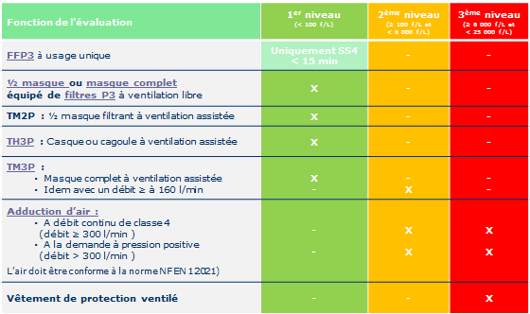 Type d'EPI selon le niveau d'empoussièrement :
 | Vêtement de protection à usage unique avec capuche de type 5 |  | demandé |  |  | 1
 | Gants étanches et décontaminables / adaptés à l'opération |  | demandé |  |  | 1
 | Bottes décontaminables ou sur-chaussures à usage unique |  | demandé |  |  | 1
 | Type d'appareils de protection respiratoire : |  | demandé | - | - | 1
 | Demi masque ou masque complet avec filtres P3
 | TM2P avec filtres P3
 | TH3P avec filtres P3
 | TM3P (débit > 160 /min) avec filtres P3 |  | demandé
 | Adduction d'air (débit > 300 l/min…) |  | possible
 | Vêtement de protection ventilé |  | possible
R.4412-108, 133 (9) Arrêté du 08 avril 2013 | Caractéristiques des équipements de protection collective (EPC) adaptés au niveau d'empoussièrement : |  | demandé | - | - | 1 |  | Fonction du niveau d'empoussièrement attendu : - Niveau 1 : film de propreté sur surfaces non décontaminables pour chantiers en milieu intérieur - Niveau 2 : Dispositif de protection simple + fenêtre visualisation + extracteurs (dont 1 secours mini.) + 6 renouvellements d'air/heure, dépression > 10 Pa controlée pendant le chantier+W65 - Niveau 3 : Dispositif de protection double + fenêtre visualisation + extracteurs (dont 1 secours mini.) + 10 renouvellements d'air/heure, dépression > 10 Pa controlée pendant le chantier A vérifier : - si adduction d'air, l'air fourni doit être conforme à la norme NF EN 12021 et vérifié - Modalités de vérification des extracteurs + aspirateurs THE (au moins tous les 12 mois)
 | Les surfaces, les structures et les équipements sont décontaminables
 | Film de propreté sur les surfaces, les structures et les équipements non décontaminables et susceptibles d'être pollués |  |  |  |  | 0
 | Isolement de la zone de travail (séparation physique…) |  | demandé |  |  | 1
 | Calfeutrement de la zone de travail (neutralisation et obturation des dispositfs de ventilation, des ouvertures…) |  | demandé |  |  | 1
 | Protection de la séparation physique, des structures, des équipements non décontaminables |  | demandé | - | - | 1
 | Dispositif de protection (film de propreté : résistant et étanche ) |  | demandé |  |  | 1
 | Dispositif de protection doublé (film de propreté : résistant et étanche )
 | Fenêtre de visualisation aménagée dans le confinement Sauf impossibilité technique justifiée dans le PDRE |  | demandé |  |  | 1
R.4412-133 (10) Arrêté du 08 avril 2013 | Equipements utilisés pour l'évacuation des déchets : |  | demandé | - | - | 1 |  | 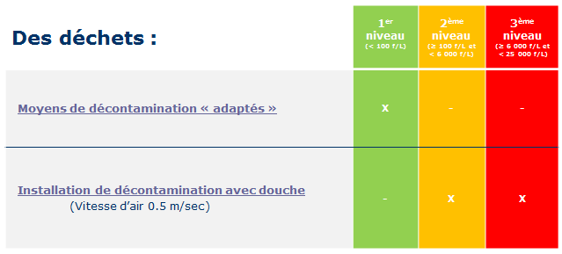 La vitesse moyenne de l'air est de 0,5 m/s sur toute la section
 | Moyens de décontamination adaptés à la nature des travaux (aspiration THE, aspersion…)
 | Présence d'une installation de décontamination éclairée, compartimentée et avec douche. Sauf si la configuration du chantier ne le permet pas (à justifier dans le PDRE). |  | demandé |  |  | 1
R.4412-133 (11) R.4412-108 et suiv. Arrêté du 08 avril 2013 | Procédure de décontamination des personnes : (voire des équipements si la configuration du chantier ne permet pas d'avoir une installation de décontamination dédiée : cf. § Equipements utilisés pour l'évacuation des déchets) |  | demandé | - | - | 1 |  | 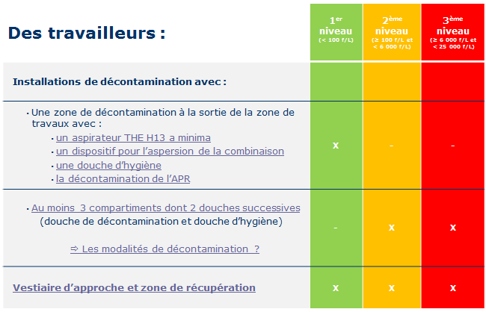 Pour plus de renseignements, se reporter notamment à l'ED6065 disponible sur www.inrs.fr
 | Présence d'une zone de décontamination à la sortie de la zone avec a minima un aspirateur H13, un système d'aspersion, une douche d'hygiène (Une UMD trois compartiments peut permettre à l'entreprise de répondre à cette exigence)
 | Présence d'une zone avec au moins 3 compartiments dont 2 douches assurant successivement la décontamination et la douche d'hygiène (taux de renouvellement du volume de la douche est a minima de deux fois son volume par minute) |  | demandé |  |  | 1
 | Présence d'un vestiaire d'approche |  | demandé |  |  | 1
 | Présence d'une zone de récupération |  | demandé |  |  | 1
R.4412-121 à 123 et 133 (12) | Procédure de gestion des déchets… : |  | demandé | - | - | 4 |  | Pour plus de renseignements, se reporter notamment à l'ED6028 disponible sur www.inrs.fr
 | Conditionnement, manutention, |  | demandé |  |  | 1
 | Stockage innaccessible aux tiers |  | demandé |  |  | 1
 | Ramassage et évacuation au fur et à mesure |  | demandé |  |  | 1
 | Transport, élimination |  | demandé |  |  | 1
R. 4412-118, 119 et 133 (13) | Organisation du travail adaptée |  | demandé | - | -
 | Durée de chaque vacation (≤2h30) |  | demandé |  |  | 1 |  | La durée doit intégrer le temps d'habillage et de décontamination
 | Durée maximale quotidienne des vacations (≤ 6h00) |  | demandé |  |  | 1
 | Prise en compte des conditions climatiques (courbe de MEYER INRS) |  |  |  |  |  |  | Cf. : www.inrs.fr
R.4412-97 et 133 (14) R.1334-15 à 19,29-4 à 6 du CSP | Dossier Technique amiante, rapports de repérage avant démolition, avant travaux ou tout document équivalent Vérifier si le rapport de repérage est adapté à l'opération et complet (ex. : pré-rapport de repérage). |  | demandé |  |  | 1 |  | 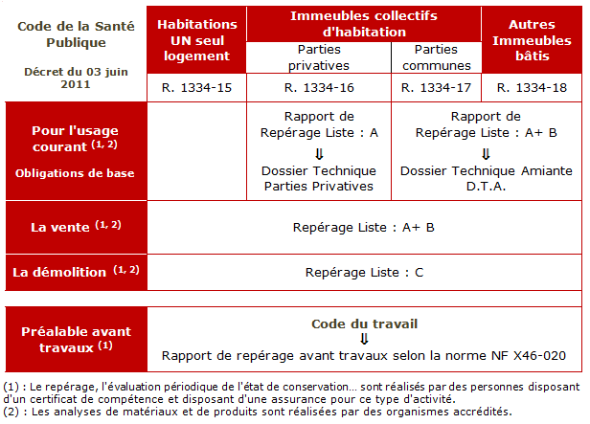 CSP : code de la santé publique
R. 4412-112 | Signalement et innacessibilité du chantier |  | demandé |  |  | 1 |  | L’employeur doit prendre toutes mesures pour rendre inaccessible les lieux de l'opération et mettre en œuvre une signalétique indiquant : - le niveau d’empoussièrement estimé - les EPI obligatoires
R. 4412-39, 116 et 133 (15) | Notices de postes |  | demandé |  |  | 1 |  | Régles d'hygiène, consignes d'emploi des EPC, des EPI par poste de travail
R. 4412-133 (16) | Bilan aéraulique prévisionnel pour les travaux sous confinement |  | demandé |  |  | 1 |  | Cf. : outils méthodologiques Carsat et Direccte des Pays de la Loire
 | Travaux ne nécessitant pas d'être réalisés sous confinement (NB : le bilan aéraulique pour l'UMD est obligatoire) |  | demandé
RENSEIGNEMENTS SUR LES TRAVAILLEURS
R. 4412-117, 133 (17) et 141 et R 4624-22 et 28 Arrêté du 23 février 2012 | Formation : |  | demandé | - | - | 3
 | Liste récapitulative des travailleurs susceptibles d'être affectés annexée au PDRE avec d'indiquée : Date de validité des attestations de compétence (Arr. 23/02/2012). La formation doit être réalisée par un organisme de formation certifié. |  | demandé |  |  | 1
 | Date de suivi individuel renforcé (visite médicale) |  | demandé |  |  | 1
 | Noms des SST (sauveteurs secouristes du travail) + date de validité de leur formation |  | demandé |  |  | 1
RENSEIGNEMENTS AUTRES
R. 4544-1 et suiv. R. 4534-1 et suiv. | Consignation des réseaux (électriques, gaz…) |  |  |  |  |  |  | Pour plus de renseignements, se reporter notamment aux ED6109 et ED6164 disponibles sur www.inrs.fr
R. 4412-133 (18) et 135 | Les travaux indiqués correspondent à une démolition : |  | demandé |  |  |  |  | Dans le cas d'une démolition, le PDRE prévoit le retrait préalable de l'amiante et des articles en contenant sauf lorsque celui-ci causerait un plus grand risque pour les travailleurs que si l'amiante ou les matériaux en contenant étaient restés sur place.
 | Le retrait de l'amiante avant démolition présente un grand risque pour les travailleurs (ex. : risque d'effondrement). Il faudra le préciser dans le PDRE. |  | demandé
 | Les modalités de retrait de l'amiante sont indiqués dans le PDRE |  | demandé |  |  | 0
NOMBRE DE POINTS A VERIFIER VOIRE A MODIFIER : |  |  |  |  |  | 47

